模式2
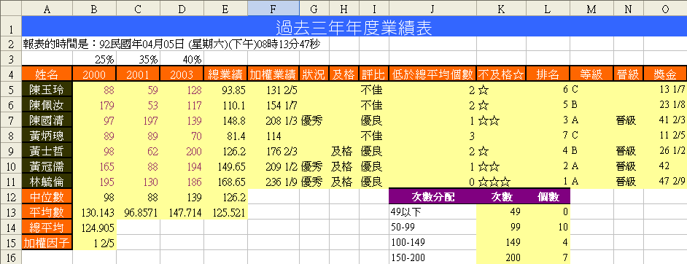
過去三年年度業績表
報表的時間是：102民國年10月28日 (星期一)(下午)08時54分34秒
 | 25% | 35% | 40%
姓名 | 2000 | 2001 | 2003 | 總業績 | 加權業績 | 狀況 | 及格 | 評比 | 低於總平均個數 | 及格☆ | 排名 | 等級 | 晉級 | 獎金 | 等級 | 獎金比例
陳玉玲 | 54 | 143 | 156 | 125.95 | 176.33 |  |  | 優良 | 1 | ☆☆ | 4 | B |  | 26.4495 | A | 20%
陳佩汝 | 126 | 168 | 197 | 169.1 | 236.74 | 優秀 | 及格 | 優良 | 0 | ☆☆☆ | 1 | A | 晉級 | 47.348 | B | 15%
陳國清 | 121 | 185 | 84 | 128.6 | 180.04 |  |  | 優良 | 2 | ☆ | 3 | B | 晉級 | 27.006 | C | 10%
黃炳璁 | 160 | 189 | 90 | 142.15 | 199.01 |  |  | 優良 | 1 | ☆☆ | 2 | B | 晉級 | 29.8515 | D | 5%
黃士哲 | 106 | 136 | 113 | 119.3 | 167.02 |  |  | 不佳 | 2 | ☆ | 5 | B |  | 25.053 | E | 0
黃冠儒 | 52 | 153 | 85 | 100.55 | 140.77 |  |  | 不佳 | 2 | ☆ | 6 | C |  | 14.077
林毓倫 | 88 | 111 | 68 | 88.05 | 123.27 |  |  | 不佳 | 3 |  | 7 | C |  | 12.327
中位數 | 106 | 153 | 90 | 125.95 |  |  |  |  | 次數分配 | 次數 | 個數
平均數 | 101 | 155 | 113.28571429 | 124.81428571 |  |  |  |  | 49以下 | 49 | 0
總平均 | 123.0952381 |  |  |  |  |  |  |  | 50-99 | 99 | 7
加權因子 | 1.4 |  |  |  |  |  |  |  | 100-149 | 149 | 7
 |  |  |  |  |  |  |  |  | 150-200 | 200 | 7

1 | 於A2儲存格，配合函數TEXT與NOW，建立「報表的時間是：民國XX年XX月XX日(星期X)(上/下午)xx時xx分xx秒」的時間格式。
2 | 於B5:D11儲存格中，利用函數產生50到200的隨機整數。
3 | 利用SUMPRODUCT()函數，於『總業績』欄位，配合B3:D3各年度比例計算出業務員業績。
4 | 完成B12:E12的各年度與總業績的統計值，包括中位數與平均數。
5 | 於B14儲存格完成所有業務三年的「總平均」(B5:D11)。
6 | 於B15儲存格，填上以分數的表示方式"1 2/5"。
7 | 於「加權業績」欄位中，建立「加權」總額，「加權」定義為「總業績」X「加權因子」。
8 | 於「狀況」欄位中，若「加權業績」大於200，則為「優秀」，否則顯示顯示空白。
9 | 於「及格」欄位中，若「總業績」或是「2003」年的業績大於160，則顯示"及格"，否則顯示顯示空白。
10 | 於「評比」欄位中，若「總業績」大於「總平均」(B14)，則顯示"優良"，否則顯示"不佳"。
11 | 於「低於平均數個數」中，判斷每一個業務員，過去年三成績中有多少個低於總平均(B14)的業績。
12 | 於「及格☆」的欄位中，判斷有幾個年度的業績高於總平均，就出現幾個☆。
13 | 請於『排名』欄位根據「加權業績」大小計算排名。
14 | 請於『等級』欄位根據「總業績」多寡計算等級；200以上為A；151-200為B；101-150為C；100以下為D。
15 | 請於『晉級』欄位中設定，若是三年業績中有一年大於180，或等級為A，則顯示"晉級"；否則不顯示。
16 | 請於『獎金』欄位根據業績多寡，從查詢表中取得"獎金比例"乘上「加權業績」以計算獎金。
17 | 於K13:K16中，根據J13:J16的分組，設定函數所需要的組別間距。
18 | 於L13:L16中，利用函數計算次數分配。

